상품제안서
히말라야 핑크소금+ 크린랩 다시백 (크린랲) | 상품코드: F28910

 |  |  |  |  |  |  | 02-412-0044 | www.easy1.co.kr
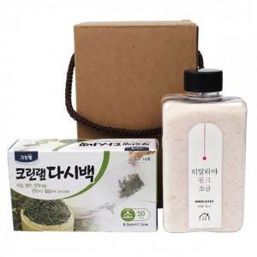

【상세/제작정보】 | 스티커 제작 및 부착 문의

【인쇄/포장옵션】 | / 포장불가능

【공급단가】 | 수량 | 64~ | 320~ | 640~ | 1,000~ | 3,000~
*VAT별도 | 단가 | 5,640원 | 5,540원 | 5,400원 | 5,310원 | 5,170원

【상품 URL】 | https://easy1.co.kr:443/src/goods_detail.php?gdno=28910

